Sheet1
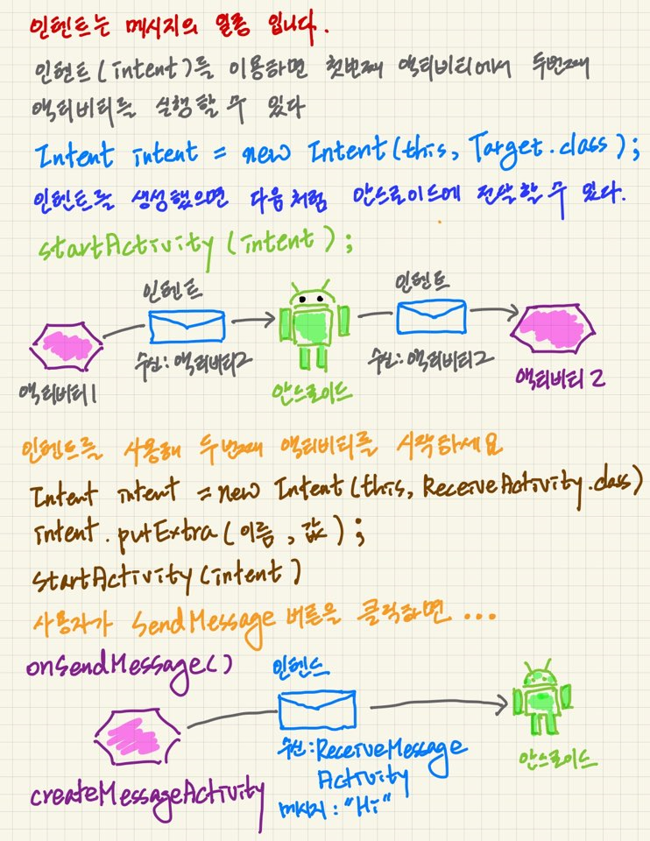
 | Spring 기반 계층형 게시판 구현하기
 |  |  |  | @Controller | @Service | @Service
 | DispatcherServlet |  | String | BoardController | BoardLogic | BoardDao
 |  |  | webapp or WebContent
 |  |  | ModelAndView
 |  |  | WEB-INF
 |  |  | void
 |  |  | webapp or WebContent or WEB-INF

패키지명 | com.mvc3.board

webapp | 스프링 부트일 때
WebContent |  | 다이나믹 프로젝트일 때

어노테이션을 사용하는 경우
컨트롤계층에서는 @Controller
모델계층에서는 @Service

그렇지 않는 경우
spring-servlet.xml |  | 컨트롤계층 등록, and ViewResolver, and 리소스추가(상수:이미지, 애니메이션, 색상...)
 |  | 접두어: /WEB-INF/views/
 |  | 업무폴더명: /order
 |  | 업무명: orderList or orderInsert or orderUpdate or orderDelete
 |  | ModelAndView mav = new ModelAndView();//2레벨- 직접 인스턴스화 3레벨에서는 이것을 스트링으로 변경하게 되었다
 |  | 접미어: .jsp
 |  | mav.setViewName("order/orderInsert");
 |  | /WEB-INF/views/?/.jsp

빈 등록하기
의존성 빈 추가하기
<bean>
<property name="" ref=""/> property name 에는 setter메소드 이름이 와야한다!!!!
</bean>

spring-service.xml |  | -Model계층
<bean id="XXXLogic" class="com.mvc3.board.XXXLogic">
<property name="XXXDao" ref="XXX-Dao"/>
</bean>

spring-data.xml |  | -Model계층
<bean id="XXXDao" class="com.mvc3.board.XXXDao">
<property name="sqlSessionTemplate" ref="sqlSessionTemplate"/>
</bean>

xml과 xml 비비기 - 생성자 객체 주입(언제? 자바가 아닌것을 비벼야할 때!)

SqlSessionTemplate는 selectList(), insert(), update(), delete()
SqlSessionFactoryBean -> Connection맺는다. 누구랑? 오라클이랑~
내가 먼저 일어나야할 사건이야(나?SqlSessionFactoryBean이 나야 나~)
내 뒤에 서(SqlSeesionTemplate)
SqlSessionTemplate가 SqlSessionFactory한테 의존적이야

<bean id="sqlSessionFactoryBean" >
<myBatis-config.xml>
<오라클서버 정보 : url, driverClass, scott, tiger>
</bean>
<bean id="sqlSessionTemplate" >
<constructor-arg index="0" ref="sqlSessionFactoryBean"/>
</bean>

패턴으로 개발을 진행한다. 복붙!
클래스명, 테이블명, 컬럼명만 바뀌지렁

mybatis-config.xml

왜이리 복잡하고 어려운것이냐 그래도 견디라!
java와 xml을 동기화 해야 한다.

DispatcherServlet과 각 업무별 XXXController가 만날 때
XXXController <- XXXLogic <- SqlXXXDao
xml쪽에 추가작업이 필요함!
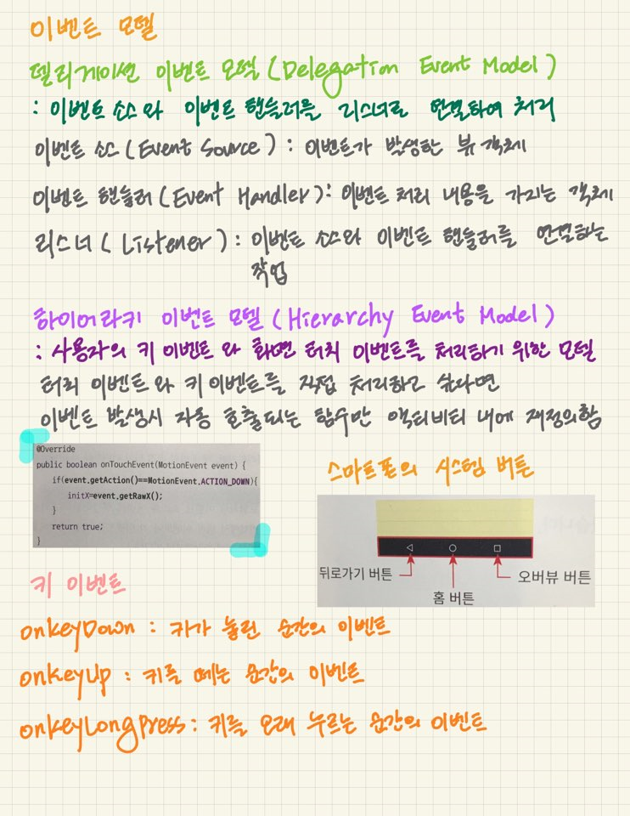
xml문서가 3개이다!

